ESF - Situación Financiera
DIRECCIÓN NACIONAL DE CONTROL DE DROGAS
Estado de Situación Financiera
Al 30 de Septiembre de 2022
(Valores en RD$)
 |  | 2022
Activos
Activos corrientes
 | Efectivo y equivalentes de efectivo (Nota 7) | 62,996,698.47
 | Inventarios (Nota 8) | 1,435,113.04
 | Otros activos corrientes (Nota 9) | 10,866,821.48
Total activos corrientes |  | 75,298,632.99

Activos no corrientes
 | Mobiliarios y equipos neto (Nota 10) | 471,324,297.07
 | Activos intangibles (Nota 10) | 143,116,168.11
Total activos no corrientes |  | 614,440,465.18

Total activos |  | 689,739,098.17

Pasivos
Pasivos corrientes
 | Cuentas por pagar a corto plazo (Nota 11) | 11,738,192.17
 | Sueldos retenidos por pagar (Nota 11) | 241,315.28
 | Deducciones y Retenciones por Pagar (Nota 11) | 96,649.30
 | Retenciones por pagar plan de pensiones (Nota 11) | 23,745,823.10
Total pasivos corrientes |  | 35,821,979.85

Pasivos no corrientes
 | Cuentas por pagar a largo plazo (Nota 12) | 1,033,845.21
Total pasivos no corrientes |  | 1,033,845.21
Total pasivos |  | 36,855,825.06

Activos Netos/Patrimonio (Nota 13)
 | Capital | 80,104,785.28
 | Resultados acumulados | 595,220,606.64
 | Resultados positivos (ahorro) / negativo (desahorro) | (22,442,118.81)
Total activos netos/patrimonio |  | 652,883,273.11

Total pasivos y activos netos/patrimonio |  | 689,739,098.17

Las notas son parte integral de estos Estados Financieros.
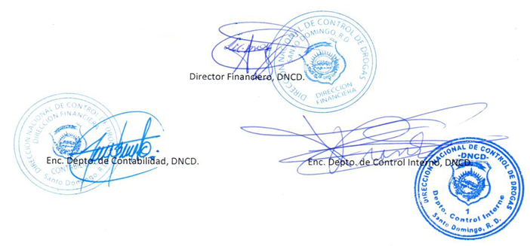

Director Financiero, DNCD.

Enc. Depto. de Contabilidad, DNCD.
Enc. Depto. de Control Interno, DNCD.

